Anleitung
Anleitung zur Nutzung des Reifegradmodells

Dimension
Die Dimensionen charakterisieren die spezifischen Aspekte der Digitalisierung
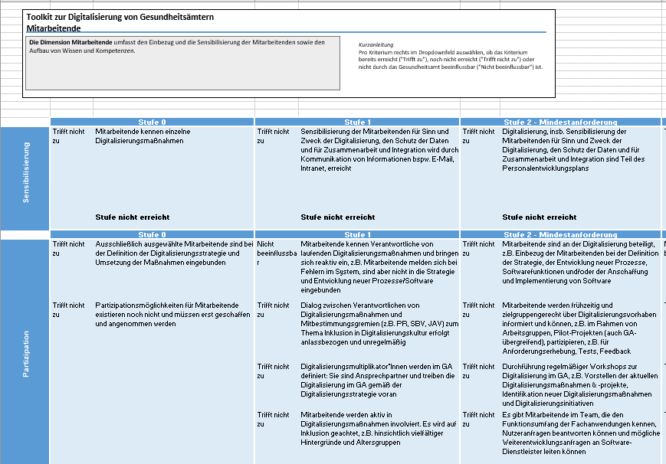
Die digitale Reife des Gesundheitsamts wird entlang von 8 Dimensionen gemessen. Die Dimensionen lauten: Digitalisierungsstrategie, Mitarbeitende, Prozessdigitalisierung, IT-Sicherheit, IT-Bereitstellung, Bürger*innenzentrierung, Zusammenarbeit und Software, Daten und Interoperabilität

Stufen
Es exisitieren 8 Tabellenblätter. Jedes Tabellenblatt spiegelt eine Dimension wieder. Auf jedem Tabellenblatt wird der digitale Reifegrad pro Dimension bestimmt.
Die Reifegradstufen spiegeln den Digitalisierungsgrad einer Dimension wider
Subdimension
Detailliertere Unterteilung der Dimensionen
Vorgehen:
Jede Dimension wird bewertet, das heißt, jedes Tabellenblatt wird ausgefüllt. Jede Dimension besteht aus einzelnen Subdimensionen (in Spalte A gekennzeichnet), die wiederum Kriterien (Beschreibung pro Zelle) pro Reifegradstufe umfassen. Jedes Kriterium wird bewertet (siehe Abbildung rechts).
Dazu kann neben jedem Kriterium ein Status im Dropdown-Feld ausgewählt werden.
Kriterium
Beschreibung einzelner Inhalte, die bewertet werden
Es gibt 3 Antwortoptionen zur Erhebung der digitalen Reife: Ein Kriterium ist bereits erfüllt ("Trifft zu"), ein Kriterium ist noch nicht erreicht ("Trifft nicht zu") und das Kriterium ist in der Umsetzung ("In Umsetzung"). Die dritte Option sollte dann gewählt werden, wenn Sie bereits erste Schritte eingeleitet haben, um das Kriterium zu erfüllen, es zum Bewertungszeitpunkt aber noch nicht final als erfüllt gilt oder in mehreren Organisationseinheiten/Abteilungen/Aufgabenbereichen umgesetzt wurde, jedoch nicht in allen relevanten. Lediglich die Planung der Umsetzung des Kriteriums sollte nicht zu der Auswahl „In Umsetzung“ führen.

Status Auswahl
Kriterien haben folgende Ausprägungen: (Trifft zu, Trifft nicht zu, In Umsetzung).
Mechanismus - Wann ist eine Stufe erreicht?
Pro Dimension / Subdimension müssen auf jeder Stufe mind. 80% der Kriterien erreicht sein, damit die Reifegradstufe für die Dimension / Subdimension erfüllt ist.

Beispiel Subdimension (für Mitarbeitende, Partizipation, Stufe 2): Es gibt insgesamt 5 Kriterien. Das Gesundheitsamt muss mind. 4 Kriterien erfüllen, damit die Reifegradstufe 2 für diese Subdimension erreicht ist. Beispiel Dimension (für Mitarbeitende, Stufe 0): Es gibt insgesamt 5 (subdimensionsübergreifende) Krierien. Das Gesundheitsamt muss mind. 4 Kriterien erfüllen, damit die Reifegradstufe 0 für die Dimension Mitarbeitende erreicht ist.

